Sheet1
楼盘名称 | 楼盘ID | 楼座名称 | 楼座ID | 房间号 | 业主 | 电表倍率 | 物业费（元/㎡） | 物业面积（㎡）
经开广场 | 50 | 1栋 | 51 | 201 | 张经开 | 1 | 20 | 335.36
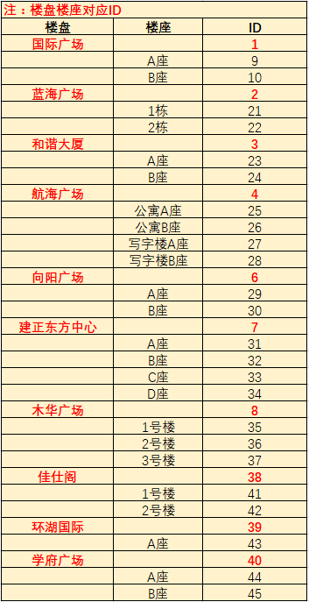

 |  |  |  |  |  |  |  |  | 汇都中心 |  | 47
 |  |  |  |  |  |  |  |  |  | A座 | 48
 |  |  |  |  |  |  |  |  |  | B座 | 49
 |  |  |  |  |  |  |  |  | 经开广场 |  | 50
 |  |  |  |  |  |  |  |  |  | 1栋 | 51
 |  |  |  |  |  |  |  |  |  | 2栋 | 52
 |  |  |  |  |  |  |  |  |  | 3栋 | 53
 |  |  |  |  |  |  |  |  |  | 4栋 | 54
 |  |  |  |  |  |  |  |  |  | 5栋 | 55
 |  |  |  |  |  |  |  |  |  | 6栋 | 56
 |  |  |  |  |  |  |  |  |  | 7栋 | 57
 |  |  |  |  |  |  |  |  |  | 8栋 | 58
 |  |  |  |  |  |  |  |  |  | 9栋 | 59

